Sheet1
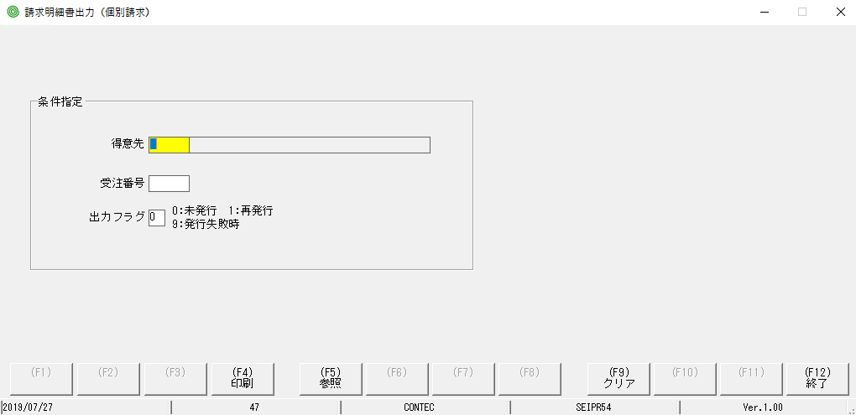

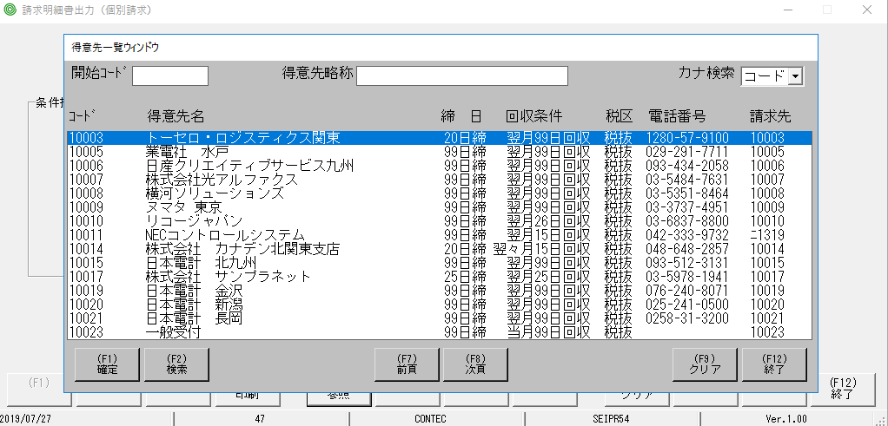

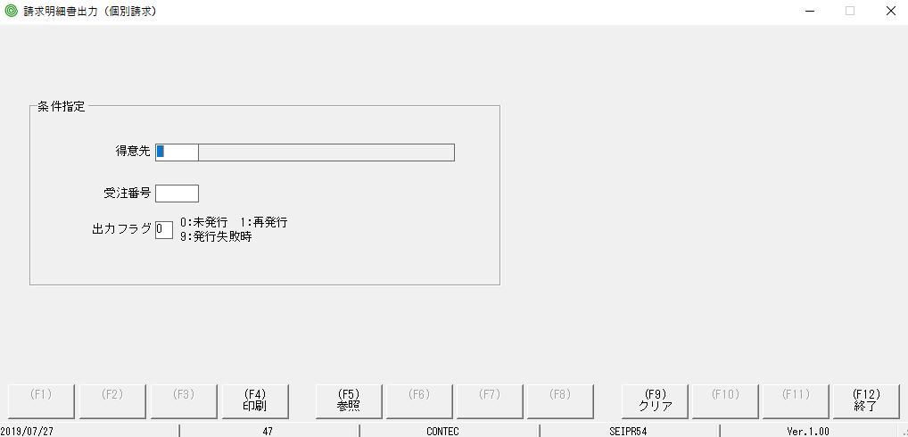

focus màu vàng đã bị mất so với MH ban đầu

chỗ này cũng bị tương tự

「受注番号」も同じ状態になってしまう

Sheet2
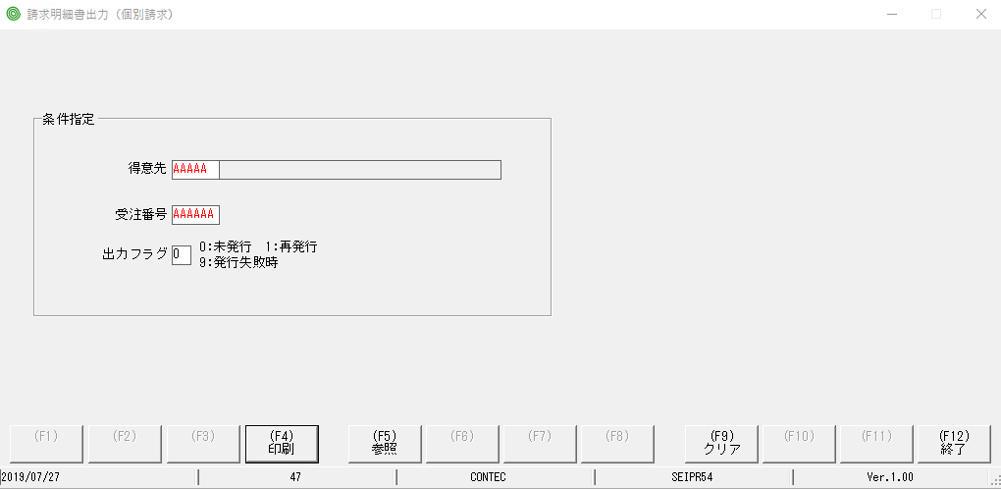

Tuy nhập ko đúng nhưng vẫn xuất được report

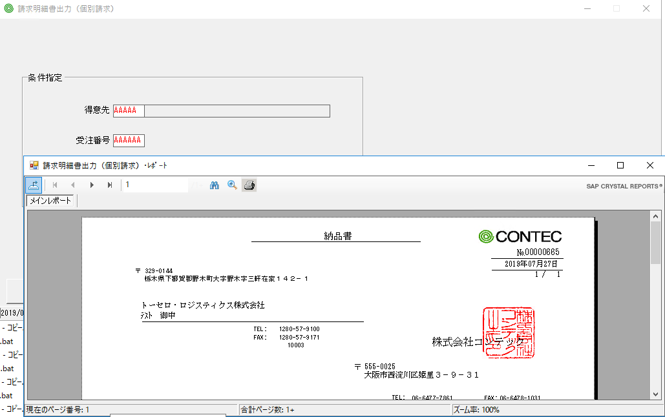

Tuy nhập ko đúng nhưng vẫn xuất được report

Sheet3
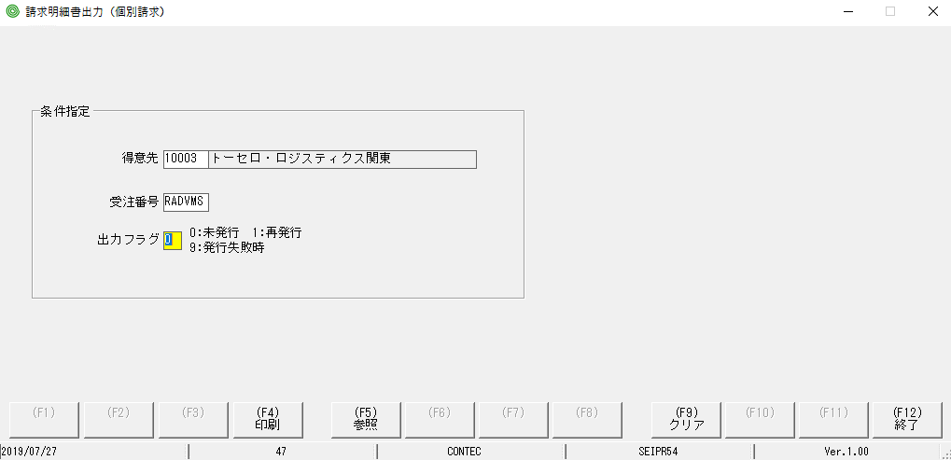

khi ấn nút F9 | khi ấn Hotkey F9
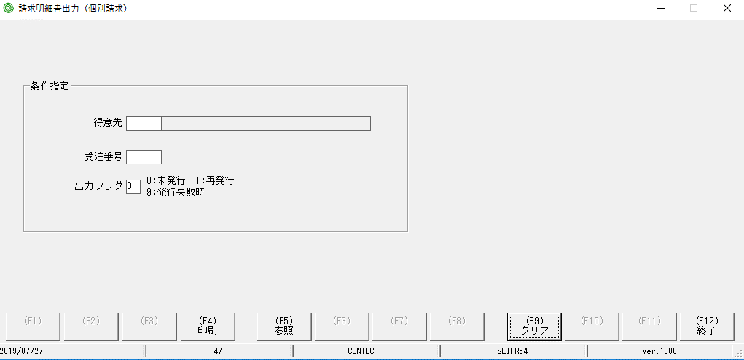
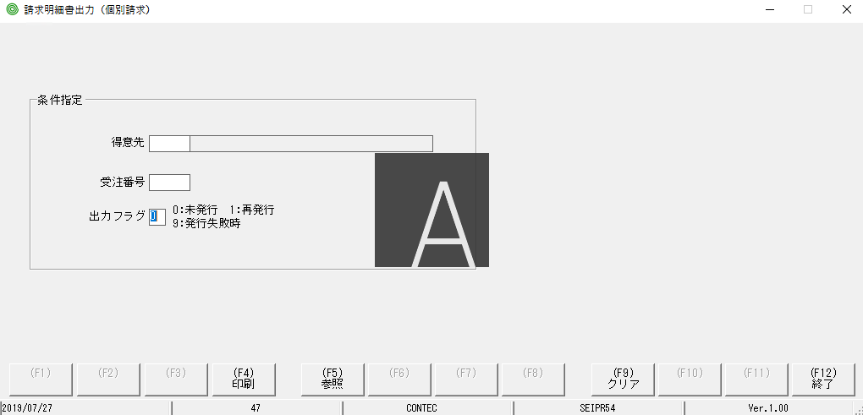

con trỏ và focus màu vàng đã bị mất so với MH hiển thị ban đầu

con trỏ nằm ở chỗ này

Sheet4
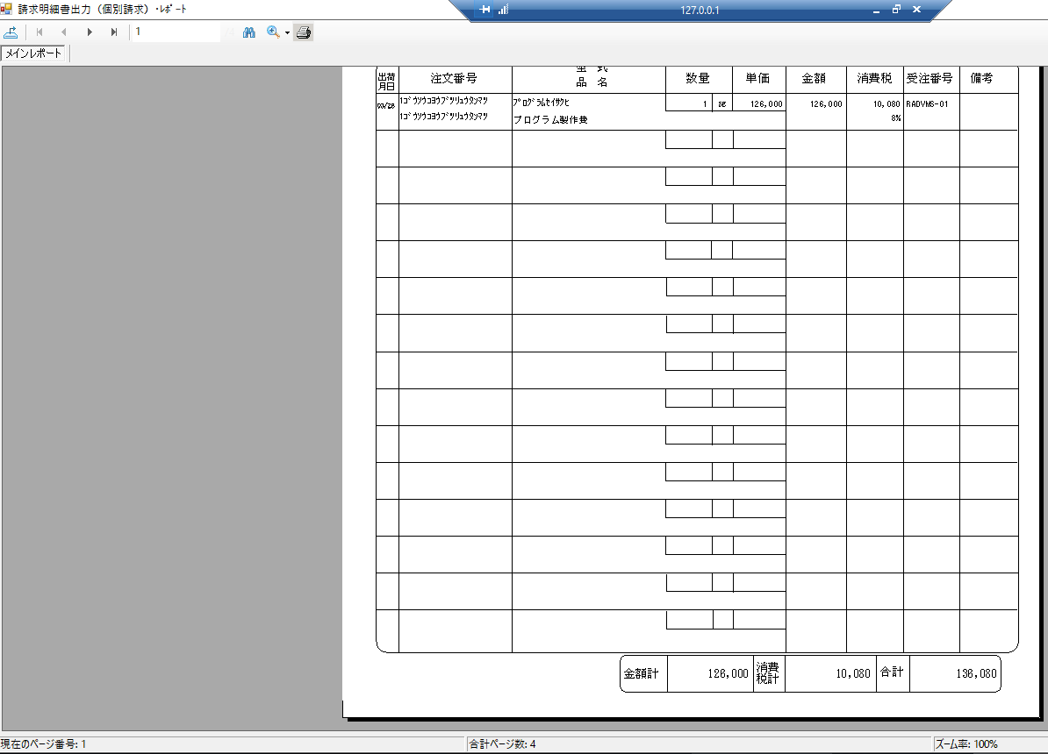
手順書の出力ドキュメント | 実行しているプログラムの出力ドキュメント
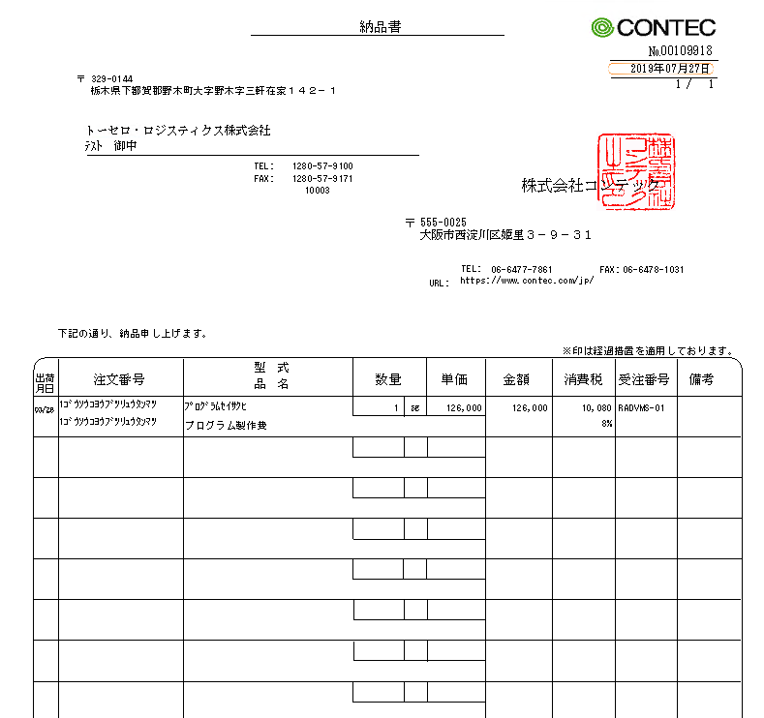
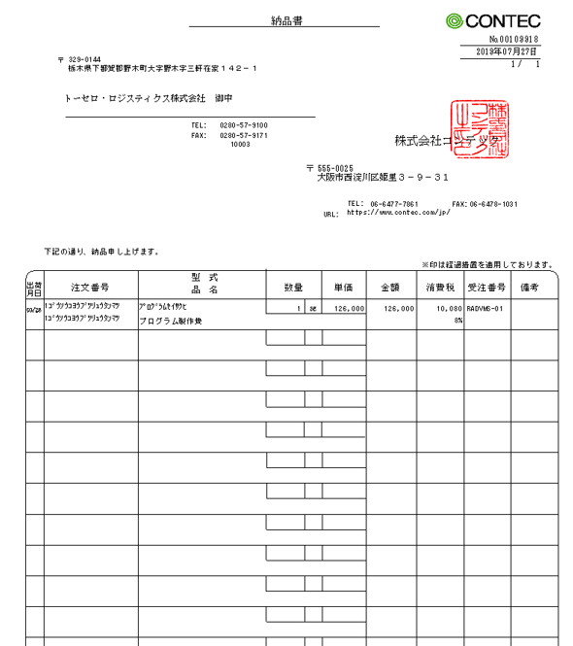

 | 実行しているプログラムの出力ドキュメント
 | 合計ページ数：４
 | 手順書の出力ドキュメントが足りませんので、検証できず

